Description saison 2018-2019
 | ASC – CNES Section Danse Modalités d’inscription |  | SAISON 2018/2019 A partir d'octobre 2018
Date de mise à jour: 27/08/2018

Contact |  | asc-danse@cnes.fr
Infos et Inscriptions |  | http ://ascdanse.blog4ever.com

BULLETIN D’INSCRIPTION aux cours de danse 2018-2019 à renseigner (onglet "Fiche d'inscription") et à renvoyer obligatoirement par email à asc-danse@cnes.fr, avec votre règlement de préférence en ligne sur http://adhesions.asc-cnes.asso.fr (choisir section danse) , ou par chèque à l’ordre de « ASC Danse » à envoyer par courrier interne à "ASC Danse Bpi 811" (*) |  |  |  |  | (*) Adresse Postale si pas d'accès au courrier interne pour le paiement: CNES, "ASC danse" Bpi 811, 18 avenue Edouard Belin 31401 Toulouse Cedex 09

Les inscriptions aux cours réguliers démarrent le 25 juin 2018. Vous avez jusqu’au 7 septembre 2018 pour bénéficier du tarif de pré-rentrée (-15%). Ensuite c’est le 2ème tarif qui sera appliqué. Exception : C’est le 1er tarif qui sera appliqué pour tout nouvel adhérent à la section qui s’inscrit avant la fin de la semaine Portes Ouvertes (du 24 au 28/09) (est considéré comme nouvel adhérent, un adhérent qui n’a pas fait partie de la section Danse depuis au moins 4 ans) Vos conjoints et enfants bénéficient du même tarif que vous. Pensez à eux ! |  |  |  |  | 

Parrainage (avec un maximum de 2 parrainages par adhérent) Si un adhérent parraine une personne qui ne s'est pas inscrite à un cours de danse de l'ASC depuis au moins 4 ans, le parrain bénéficie de 20% de réduction sur ce cours Exemple : Pour le parrain, un cours à 107 € moins 20% ne lui coûtera plus que 85,6€. Et pour un 2ème parrainage, il aura à nouveau 20% sur 85,6€ |  |  |  |  | Les cours se règlent pour l’année, à l’inscription (et sont encaissés dans les 12 mois si chèque). Afin de garder des prix compétitifs, aucun remboursement n’aura lieu en cas d’abandon, sauf pour les cas suivants (et uniquement les cas suivants) : Mutation ou longue maladie identifiée parmi la liste qui suit (affection tuberculeuse, mentale, cancéreuse, poliomyélitique ou déficience immunitaire grave et acquise).

Pour qu'un cours puisse ouvrir, un minimum d'inscrits est indispensable pour la viabilité financière de la section (une moyenne de 10 adhérents/cours est nécessaire) Si les cours n'atteignent pas un quota minimum, il sera demandé un supplément financier aux participants et/ou une diminution du nombre de cours à l’année . Le réajustement éventuel se fera au démarrage des cours. Le tarif initial des cours est basé sur une moyenne de 26 cours d'octobre 2018 à juin 2019 (+1 cours Portes ouvertes), pas de cours pendant les vacances scolaires et jours fériés ou RTT et neutralisation semaine de l'Ascension (cf dates des cours onglet "Dates des cours 2018-2019).

Les niveaux pour bien choisir son cours | Débutant | Intermédiaire 1 | Intermédiaire 2 | Intermédiaire 3
 | Complètement novice | Entre 6 mois et moins de 2 ans de pratique | Plus de 2 ans de pratique régulière | Plus de 3 ans de pratique régulière

Dates Cours 2018-2019
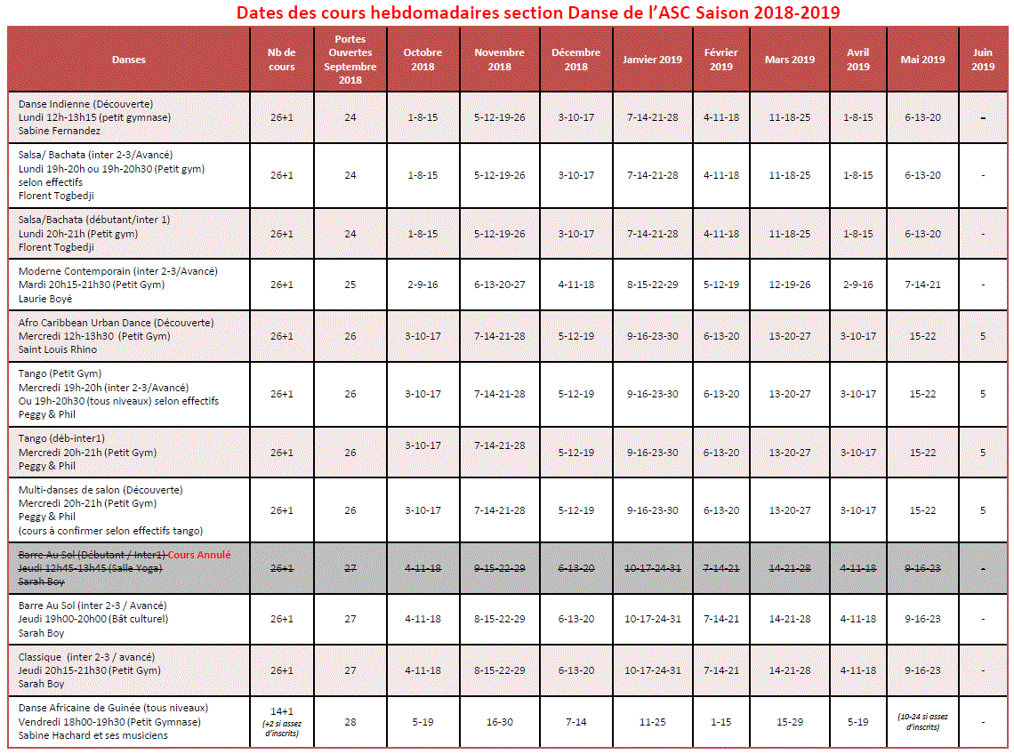
 | ASC – CNES Section Danse Dates des cours | SAISON 2018/2019 A partir d'octobre 2018
Date de mise à jour: 27/08/2018

Contact | asc-danse@cnes.fr
Site Web | http ://ascdanse.blog4ever.com

Pas de cours pendant les vacances scolaires, jours fériés et jour RTT, semaine ascension neutralisée (Tarifs basés sur 26 cours / an + 1 cours Portes Ouvertes sauf Danse africaine avec 15 cours/an dont 1 Portes Ouvertes)

